IPV6
 | Direcciones IPV6 |  | Tipos de direcciones IPv6
 | ►IPV4 32 BIT | 2^32=4,294,967,236
 | NAT IP PRIVADAS A IP PUBLICAS
 |  |  |  |  | Los paquetes enviados a una dirección anycast se enrutan al dispositivo más cercano que tenga esa dirección. En este curso, no se analizan las direcciones anycast. |  | Tipos de direcciones IPv6
 | ►IPV6 128 BIT | 2^128 340 SEXTILLONES
36 | 1 00000000000000000000000000000000
 |  |  |  |  |  |  | UNICAST

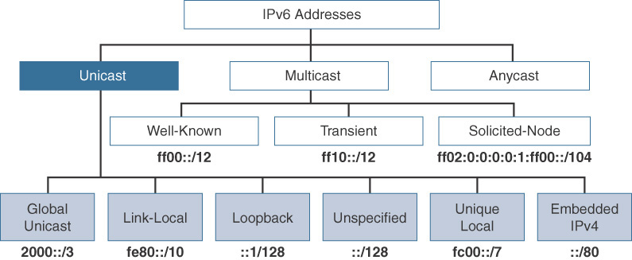
 | Caracteristicas IPV6
 | ►128 BIT DIVIDIDO EN 8 HEXTETOS
 | ►HEXTETO = 16 BIT , REPRESENTADO CON 4 NÚMEROS HEXADECIMALES
 | ►TOTAL DE 32 NÚMEROS HEXADECIMALES
 | ►ESTAN SEPARADOS POR :
 | ►2001:ACAD:CAFE:0001:0000:0000:00AB:10FD/64
 | *************************************************************
 | 0010 0000 0000 0001

 | Representación de dirección IPv6 |  | Longitud de prefijo IPv6
 | ►Regla 1 - Omitir el cero inicial
 | 2001:0000:0001:0001:0000:0000:000B:1001/64 |  | ►Longitud de prefijo puede ir de 0 a 128. | /64 | Nota: Se recomienda encarecidamente utilizar un ID de interfaz de 64 bits para la mayoría de las redes. Esto se debe a que la autoconfiguración de direcciones sin estado (SLAAC) utiliza 64 bits para el ID de la interfaz. También facilita la creación y administración de subredes.
 |  |  | ►La longitud de prefijo IPv6 recomendada para LAN y la mayoría de los otros tipos de redes es / 64.
 | ►Regla 2 - Dos puntos
 | 2001:0:1:1:0:0:B:1001/64 |  | Prefijo | ID Interfaz
 | 2001:0:1:1::B:1001 |  | 2001:DB8:A::/64

 | FE80:0:0:0:0:0:0:1 |  | 2001:0DB8:000A:0000 | 0000:0000:0000:0000
 | FE80::1
 | 2001:1:1::B:1001
 | FE80::1:AB |  | Asignación de espacio de direcciones IPv6 por parte de la IANA
 | FE80:0000:0000:0000:0000:0000:0001:00AB
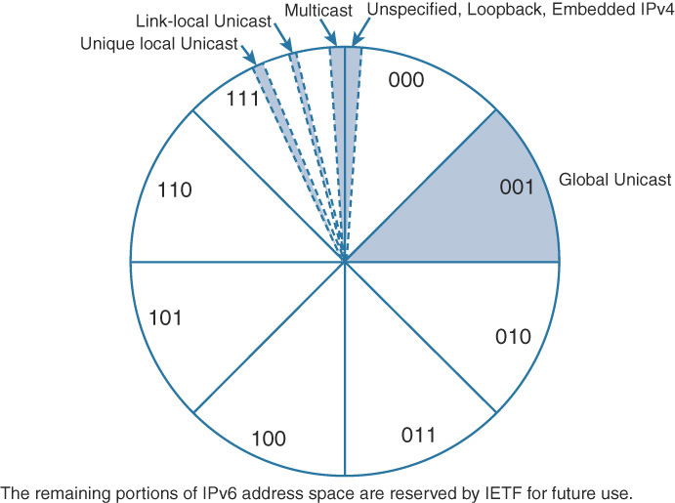
 | ::1/128 LOOPBACK 127.0.0.1
 | 0000:0000:0000:0000:0000:0000:0000:0001 |  |  |  |  |  | TIPO | FUNCION | 2000::/3
 |  |  |  |  |  |  | Unidifusión global | Una dirección enrutable en Internet IPv6, similar a una dirección IPv4 pública. | F | E | 8 | 8
 |  |  |  |  |  |  | Enlace local | Se utiliza solo para comunicarse con dispositivos en el mismo enlace local (Dentro de la misma LAN). | 0010 | 0000 | 0000 | 0000
 | Ejemplos Representación de dirección IPv6 |  |  |  |  |  | Bucle invertido | una dirección no asignada a ninguna interfaz física que pueda usarse para que un host se envíe un paquete IPv6 a sí mismo. | 0011 | 1111 | 1111 | 1111
 | FE00:0:0:1::56 | FE00:0000:0000:0001:0000:0000:0000:0056 |  |  |  |  | Dirección no especificada | Se utiliza solo como dirección de origen e indica la ausencia de una dirección IPv6. | 3 | F | F | F
 | FE80::DEAD:C1C0:ACAD:A:1 | FE80:0:0:DEAD:C1C0:ACAD:A:1 |  |  |  |  | Local único | Similar a una dirección privada en IPv4 (RFC 1918) y no está diseñada para ser enrutable en Internet IPv6. Sin embargo, a diferencia de las direcciones RFC 1918, estas direcciones no están diseñadas para traducirse con estado a una dirección de unidifusión global
 | 3210:: | 3210:0:0:0:0:0:0:0 |  |  |  |  | IPv4 integrado | Una dirección IPv6 que transporta una dirección IPv4 en los 32 bits de orden inferior de la dirección.
 | 34BA:B::20 | 34BA:000B:0000:0000:0000:0000:0000:0020
 | FE80::FACE:BAFF:FEBE:CAFE | FE80:0000:0000:0000:FACE:BAFF:FEBE:CAFE

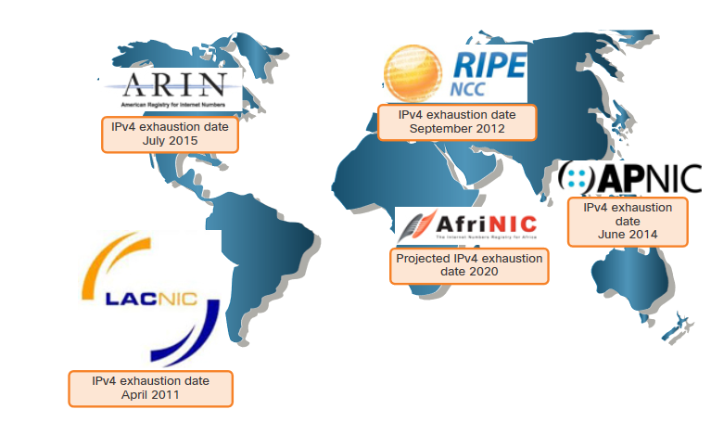
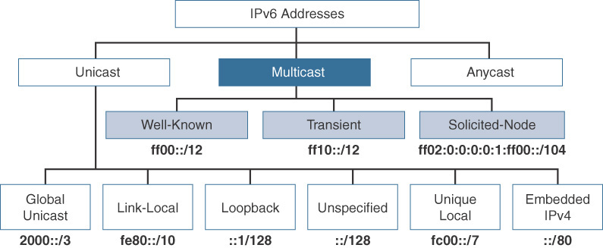
 |  |  | ►Global Unicast Address (GUA) | Estas son similares a las direcciones IPv4 públicas. Estas son direcciones enrutables de Internet globalmente exclusivas. Administradas por la IANA (https://www.iana.org) |  | MULTICAST
 |  |  | 0010 0000 0000 0000 | 2000::/3
 |  |  | ►Prefijo enrutamiento Global | Una octava parte de las direccion IPv6
 |  |  | 0011 1111 1111 1111 | 3FFFF::/3

 |  |  | Utilizar NSLOOKUP ->Dominios Publicos IPv6 | 2000/3
 | A practicar ->> |  | Cisco.com | 0010 0000 0000 0000
 |  |  | Netflix.com | 0011 1111 1111 1111
 | Completo | Abreviado | Facebook.com | 3 F F F
 | 2340:0000:0010:0100:1000:ABCD:0101:1010 | 2340::10:100:1000:ABCD:101:1010
 | 30A0:ABCD:EF12:3456:0ABC:B0B0:9999:9009 | 30A0:ABCD:EF12:3456:ABC:B0B0:9999:9009 |  |  | RIR (Regional Internet Registry)
 | 2222:3333:4444:5555:0000:0000:6060:0707 | 2222:3333:4444:5555::6060:707
 | 3210:0000:0000:0000:0000:0000:0000:0000 | 3210:: | ►Las direcciones IPv6 unicast globales (GUA), son globalmente únicas y enrutables en Internet IPv6.
 | 210F:0000:0000:0000:CCCC:0000:0000:000D | 210f::CCCC:0:0:D
 | 34BA:000B:000B:0000:0000:0000:0000:0020 | 34BA:B:B::20
 | FE80:0000:0000:0000:DEAD:BEFF:FEEF:CAFE | FE80::DEAD:BEFF:FEEF:CAFÉ
 | FE80:0000:0000:0000:FACE:BAFF:FEBE:CAFÉ | FE80::FACE:BAFF:FEBE:CAFE | Direccionamiento dinámico para GUA
 |  |  | Nota: Explicar EUI-64 y Generación aleatoria Diap.40
 |  |  | ·Los mensajes de solicitud de router (RS) son enviados por dispositivos host para descubrir routers IPv6 ·Los routers envían mensajes de anuncio de router (RA) para informar a los hosts sobre cómo obtener un GUA IPv6 y proporcionar información útil de red, como: · Prefijo de red y longitud del prefijo · Dirección del gateway predeterminado · Direcciones DNS y nombre de dominio |  |  |  |  | Una dirección de multidifusión nunca puede ser la dirección de origen.
 |  |  |  |  |  |  |  | ff00::/12
 |  |  |  |  |  |  |  | ff02::1: Todos los dispositivos IPv6
 |  |  | ipv6 unicast-rounting |  |  |  | Direcciones de multidifusión conocidas | ff02::2: Todos los enrutadores IPv6
 |  |  |  |  |  |  |  | ff02::5: Todos los enrutadores OSPFv3
 |  |  |  |  |  |  |  | ff02::A: Todos los enrutadores EIGRP (IPv6)
 |  |  |  |  |  | Permanente (0):
 |  |  |  |  |  | Conocidas como direcciones de multidifusión predefinidas , son asignadas por la IANA e incluyen multidifusión tanto conocida como solicitada.

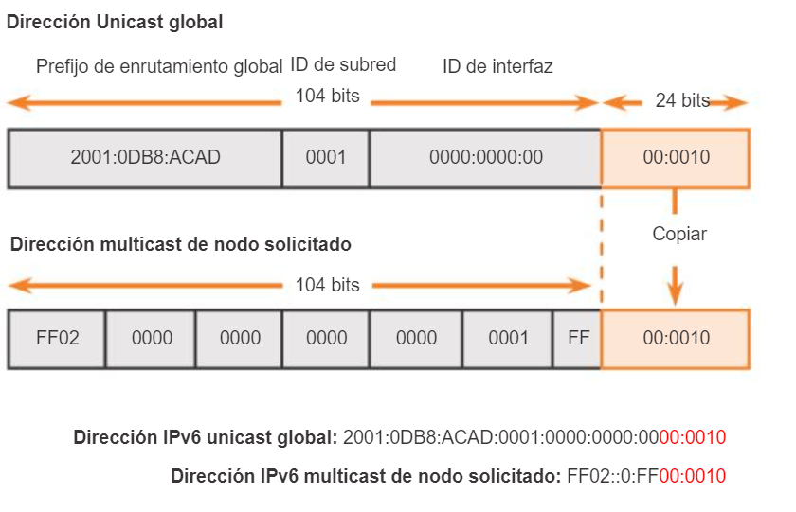
 |  |  |  |  |  |  | Direcciones de multidifusión solicitas | ff02:0:0:0:0:1:ff00::/104
 |  |  | ►Link-local Address (LLA) | ►Se requiere para cada dispositivo con IPv6 y se usa para comunicarse con otros dispositivos en el mismo enlace local. ►Las LLAS no son enrutables y están confinadas a un único enlace.
 |  |  | FE80::/10
 |  |  |  |  |  |  | Las direcciones solicited-node multicast se utilizan como una aproximación más eficiente a la dirección broadcast de IPv4. La multidifusión de nodo solicitado se utiliza en la resolución de direcciones de Capa 3 a Capa 2, de forma similar a como se utiliza el Protocolo de Resolución de Direcciones (ARP) en IPv4. Las direcciones solicited-node multicast se crean automáticamente utilizando un mapeo especial de la dirección unicast del dispositivo con el prefijo solicited-node multicast ff02:0:0:0:0:1:ff00::/104. Las direcciones de multidifusión de nodo solicitado se crean automáticamente para cada dirección de unidifusión de un dispositivo
 |  |  | 1111 1110 1000 0000
 |  |  | 1111 1110 1111 1111

 |  |  | FEBF::/10

 |  |  | ►Dirección local única FC00::/7 - FDFF::/7 | ►Las direcciones locales únicas se utilizan para el direccionamiento local dentro de un sitio o entre una cantidad limitada de sitios. ►Se pueden utilizar direcciones locales únicas para dispositivos que nunca necesitarán acceder a otra red. ►Las direcciones locales únicas NO se enrutan o traducen globalmente a una dirección IPv6 global. |  |  |  | EJEMPLO

 |  |  |  |  |  | NO Permanente (1): Son direcciones de multidifusión asignadas “transitorias” o “dinámicamente”. Son asignados por aplicaciones de multidifusión. |  | ff10::/12

 |  |  |  |  |  | ANYCAST

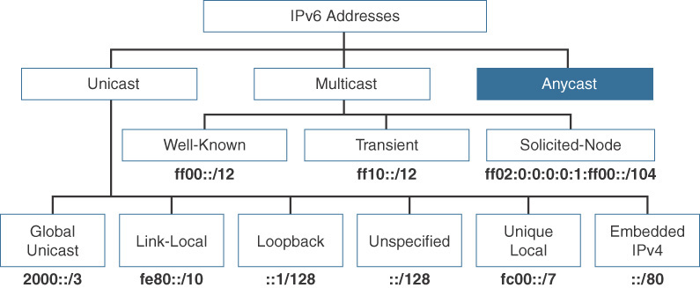

 |  |  |  |  |  |  | No existe un prefijo especial para una dirección IPv6 anycast. Una dirección IPv6 anycast utiliza el mismo rango de direcciones que las direcciones unicast globales. Cada dispositivo participante está configurado para tener la misma dirección Anycast. Por ejemplo, los servidores A, B y C en la Figura 4-14 podrían ser servidores DHCPv6 con una conexión directa de Capa 3 a la red. Estos servidores podrían anunciar la misma dirección /128 utilizando OSPFv3. El enrutador más cercano a la solicitud del cliente reenviaría los paquetes al servidor más cercano identificado en la tabla de enrutamiento.

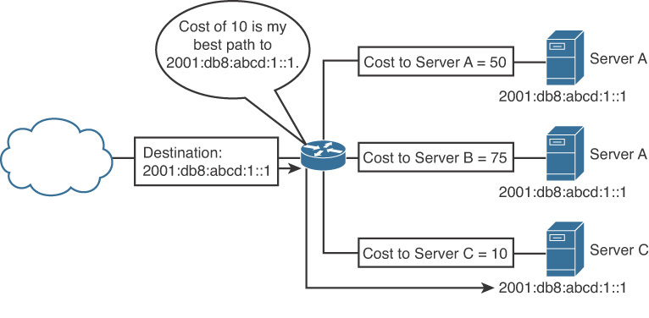

 |  |  |  |  |  | FUENTE: https://www.ciscopress.com/articles/article.asp?p=2803866

